Worksheet
 |  |  |  |  | 8 (812) 565 05 34 |  |  | sales@miniworks.ru
 |  |  |  |  | Элиста |  |  | отдел продаж
 |  |  | Адрес |  |  |  |  | Режим работы
 |  |  | Элиста |  |  |  |  | Пн – Пт: с 8:00 до 18:00
19М4-25ЧС
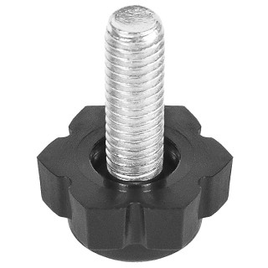 |  | 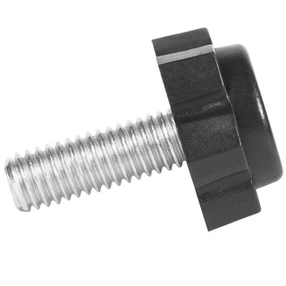 |  | 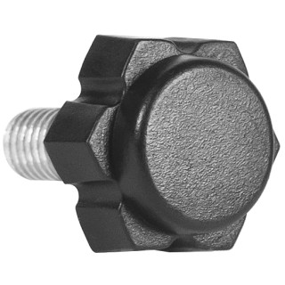 |  | 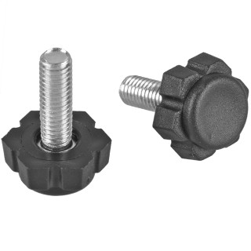 |  | 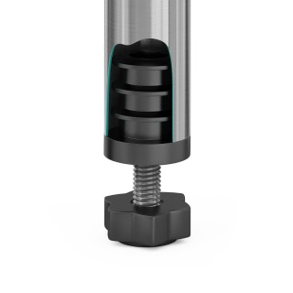
Артикул |  | Цвет |  | от 10000 | от 5000 | от 1000 | от 500 | от 100 | розница | Наличие на 28.07.2026
19М4-25ЧС |  | черный |  | 11.30р. | 12.10р. | 13.60р. | 15.20р. | 17.90р. | 30.00р. | —
19М4-25СС |  | серый |  | 13.56р. | 14.52р. | 16.32р. | 18.24р. | 21.48р. | 36.00р. | —
19М4-25БС |  | белый |  | 13.56р. | 14.52р. | 16.32р. | 18.24р. | 21.48р. | 36.00р. | —
 | Все цены указаны в рублях и включают в себя НДС. Все цены указаны при условии 100% предоплаты и действительны в течение 5 дней. Все цены указаны при условии самовывоза продукции со склада в г. Элиста (для иногородних клиентов доставка до склада ТК в г. Элиста бесплатна). Все цены указаны за стандартный цвет для каждого вида изделия (изменение цвета на любой из предлагаемой палитры +20% к стоимости, изменение цвета на любой по системе RAL +50% к стоимости). О возможных сроках поставки заказного товара, необходимо уточнять заранее

